Fiche projet J&A
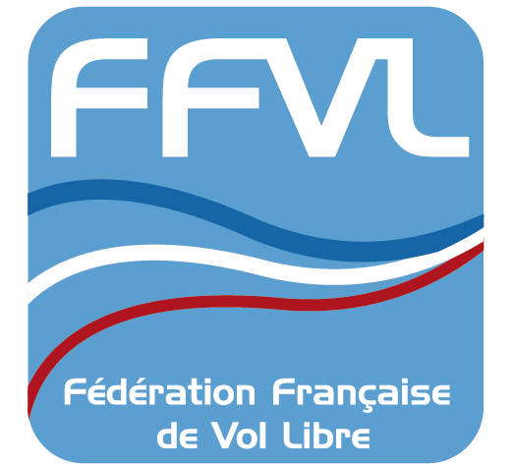
2021 – Appel à projet – des JEUNES & des AILES
Fiche projet et retour d'expérience

 |  |  |  |  | Merci de renseigner les rubriques ci-dessous avant et après l’action.
 |  |  |  |  | Pour toutes informations complémentaires : Parapente-delta : e.felix-faure@ffvl.fr ; Kite-CV-Boomerang : m.lefeuvre@ffvl.fr

 |  |  |  |  |  | Action envisagée |  |  |  |  |  |  | Action réalisée À nous retourner une fois le projet réalisé

Nom structure | N° aff structure | Ligue (liste déroulante à votre disposition) | Nom du responsable projet | Mail responsable | DISCIPLINE (liste déroulante à votre disposition) | Période ou dates de l’action | Nb jeunes concernés (liste déroulante à votre disposition) | dont pilotes féminines concernées (liste déroulante à votre disposition) | Tranche d’âge | Nb journées | Nom encadrants | Budget global (hors achat matériel de vol) | Date réalisation | Nb jeunes concernés (liste déroulante à votre disposition) | dont pilotes féminines concernées (liste déroulante à votre disposition) | Nb journées | Budget réalisé (hors matériel de vol) | Niveau de satisfaction global (liste déroulante à votre disposition)

